상품제안서
오아 메가 에어 스탠드형 써큘레이터 | 상품코드: S26660

 |  |  |  |  |  |  | 02-713-8555 | www.synergygift.co.kr
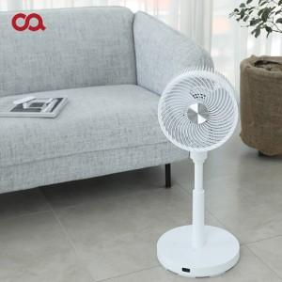

【상세/제작정보】 | <p><span style="font-size: 14pt;">※ 스티커는 제작 후 고객사로 배송되며, 별도 부착작업 필요합니다.</span></p>

【인쇄/포장옵션】 | 스티커 / 종이상자

【공급단가】 | 수량 | 20~ | 100~ | 300~ | 500~ | 1,000~
*VAT별도 | 단가 | 112,270원 | 110,540원 | 107,950원 | 103,630원 | 99,310원

【상품 URL】 | https://www.synergygift.co.kr:443/src/goods_detail.php?gdno=26660

